BLOQUEADO
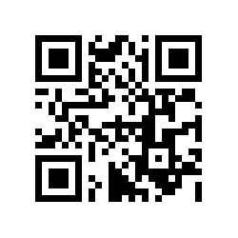
50490598
BOBINA ALUMINIO; LACRE PRATA

4350

0000944872

2022-02-24

LIBERADO
50490762 | 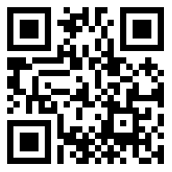
BOBINA 16 OZ

Izabella

0000948554 | 2022-03-15

12844 | M

